Naturel

Mesures du: 18.10.2023 - 9h -> 11h
 | Longueur [m] | Largeur moyenne [m] |  | Débit moyen [m3/s]
 | 76 |  | 6.75 |  | 0.174
 | Point | Position | Flow depth | Flow velocity | Discharge
 | [-] | [m] | [cm] | [m/s] | [m3/s]
Section 1
 | RG | 0.8 | 0 | 0 | 0.0000
Lit mouillé | 1 | 1.2 | 20 | 0.034 | 0.0037
RG à RD [m] | 2 | 1.9 | 16 | -0.052 | -0.0058
0.8 | 3 | 2.6 | 27 | -0.036 | -0.0063
à | 4 | 3.2 | 18 | 0.032 | 0.0037
8.8 | 5 | 3.9 | 6 | 0.617 | 0.0370
Largeur | 6 | 5.2 | 18 | 0.211 | 0.0304
8 | 7 | 5.5 | 17 | 0.046 | 0.0070
Débit [m3/s] | 8 | 7 | 7 | 0.059 | 0.0060
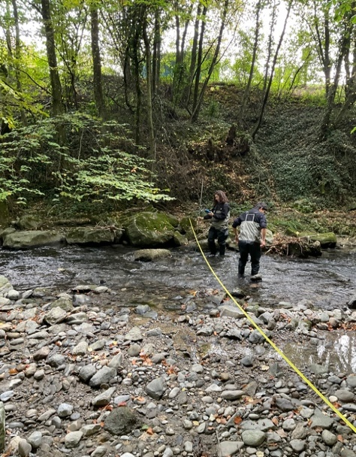
0.08 | 9 | 8.4 | 2 | 0.004 | 0.0001
 | RD | 8.8 | 0 | 0 | 0.0000

Section 2
 | RG | 1.1 | 0 | 0 | 0.0000
Lit mouillé | 1 | 2 | 20 | 0.75 | 0.0825
RG à RD [m] | 2 | 2.2 | 11 | 0.348 | 0.0077
1.1 | 3 | 2.4 | 9 | 0.437 | 0.0088
à | 4 | 2.65 | 11 | 0.288 | 0.0095
5.9 | 5 | 3 | 11 | -0.036 | -0.0012
Largeur | 6 | 3.25 | 8 | 0.088 | 0.0018
4.8 | 7 | 3.5 | 11 | 0.755 | 0.0228
 | 8 | 3.8 | 22 | 0.533 | 0.0293
Débit [m3/s] | 9 | 4 | 16 | 0.43 | 0.0275
0.22 | 10 | 4.6 | 5 | 0.631 | 0.0300
 | RD | 5.9 | 0 | 0 | 0.0000


Section 3
 | RG | 2.3 | 0 | 0 | 0.0000
Lit mouillé | 1 | 2.5 | 3 | 0 | 0.0000
RG à RD [m] | 2 | 3.1 | 15.3 | 0.154 | 0.0153
2.3 | 3 | 3.8 | 25.8 | 0.504 | 0.0975
à | 4 | 4.6 | 21 | 0.465 | 0.0806
9.6 | 5 | 5.45 | 12.2 | 0.181 | 0.0177
Largeur | 6 | 6.2 | 1.2 | 0.069 | 0.0006
7.3 | 7 | 7 | 3.2 | 0.042 | 0.0011
 | 8 | 7.8 | 8.5 | 0.445 | 0.0322
Débit [m3/s] | 9 | 8.7 | 1.3 | 0 | 0.0000
0.25 | 10 | 9.4 | 0.5 | 0.113 | 0.0003
 | RD | 9.6 | 0 | 0 | 0.0000

Section 4
 | RG | 1.2 | 0 | 0 | 0.0000
Lit mouillé | 1 | 1.85 | 5 | 0 | 0.0000

RG à RD [m] | 2 | 2.6 | 16 | 0.104 | 0.0121
1.2 | 3 | 3.3 | 25 | 0.14 | 0.0245
à | 4 | 4 | 26 | 0.211 | 0.0384
8.1 | 5 | 4.7 | 33 | 0.084 | 0.0194
Width | 6 | 5.4 | 31 | 0.045 | 0.0098
6.9 | 7 | 6.1 | 34 | 0.105 | 0.0252
 | 8 | 6.81 | 20 | 0.102 | 0.0143
Débit [m3/s] | 9 | 7.5 | 23 | 0.091 | 0.0134
0.16 | 10 | 8.09 | 3 | 0 | 0.0000
 | RD | 8.1 | 0 | 0 | 0.0000

_Artificiel
Mesures du: 18.10.2023 – 11h30h

 | Artificial trançon |  |  |  | 0.1336
 | Point | Position | Flow depth | Flow velocity | Discharge
 | [-] | [m] | [cm] | [m/s] | [cm3/s]
Section 1
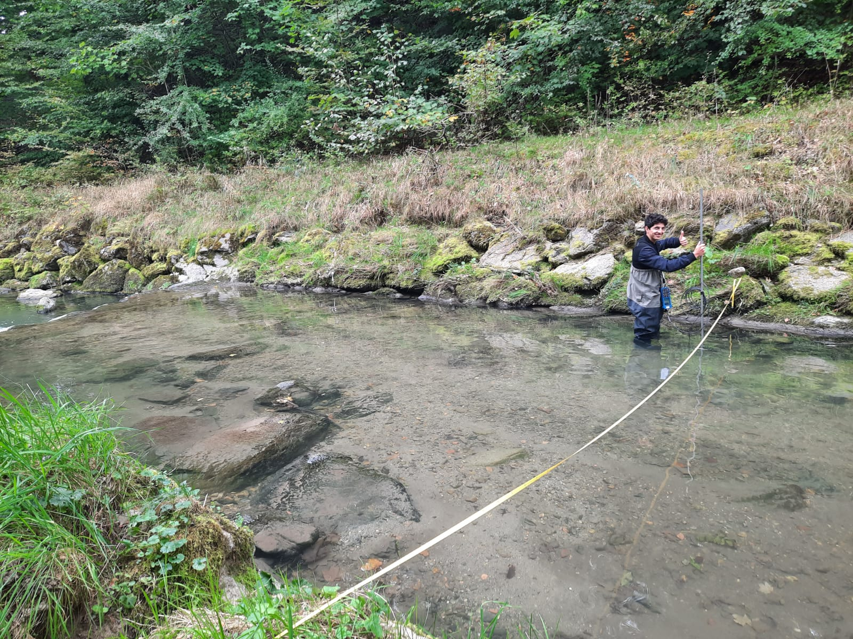
 | RG | 1.6 | 0 | 0 | 0.0000
Lit mouillé | 1 | 2 | 10 | -0.013 | -0.0006
RD à RG [m] | 2 | 2.5 | 14 | 0.003 | 0.0003
1.6 | 3 | 3.2 | 16 | 0.045 | 0.0050
à | 4 | 3.9 | 19 | 0.082 | 0.0109
8.6 | 5 | 4.6 | 30 | 0.085 | 0.0179
 | 6 | 5.3 | 31 | 0.08 | 0.0174
 | 7 | 6 | 34 | 0.067 | 0.0159
 | 8 | 6.7 | 31 | 0.072 | 0.0156
Débit [m3/s] | 9 | 7.4 | 28 | 0.052 | 0.0102
0.10 | 10 | 8.1 | 35 | 0.043 | 0.0090
 | RD | 8.6 | 0 | 0 | 0.0000

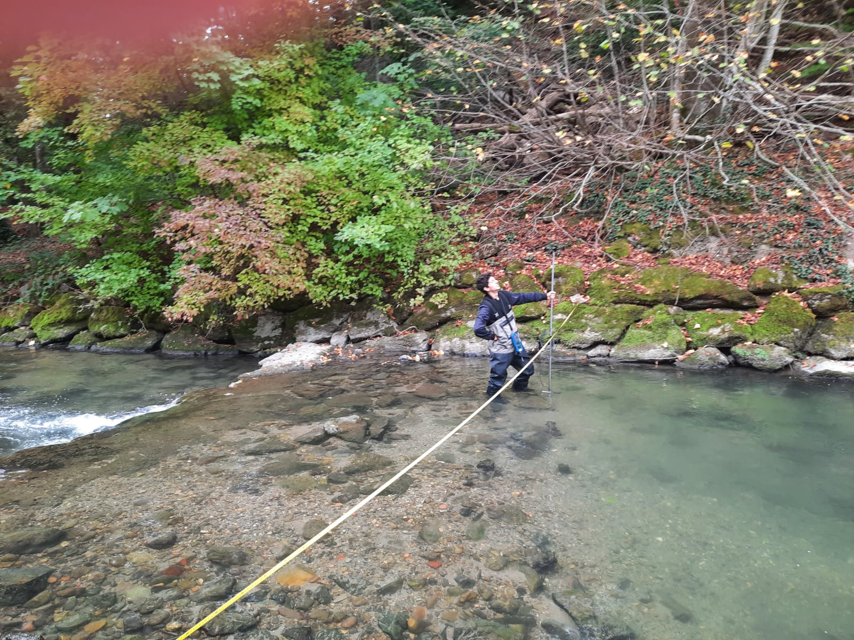
Section 2
 | RG | 0.55 | 0 | 0 | 0.0000
Lit mouillé | 1 | 0.75 | 9 | -0.015 | -0.0006
RD à RG [m] | 2 | 1.45 | 20 | 0.073 | 0.0095
0.55 | 3 | 2.05 | 24 | 0.087 | 0.0136
à | 4 | 2.75 | 35 | 0.073 | 0.0166
7.2 | 5 | 3.35 | 32 | 0.04 | 0.0083
 | 6 | 4.05 | 30 | 0.085 | 0.0179
 | 7 | 4.75 | 28 | 0.121 | 0.0237
 | 8 | 5.45 | 26 | 0.083 | 0.0151
Débit [m3/s] | 9 | 6.15 | 26 | 0.081 | 0.0147
0.13 | 10 | 6.85 | 31 | 0.073 | 0.0119
 | RD | 7.2 | 0 | 0 | 0.0000

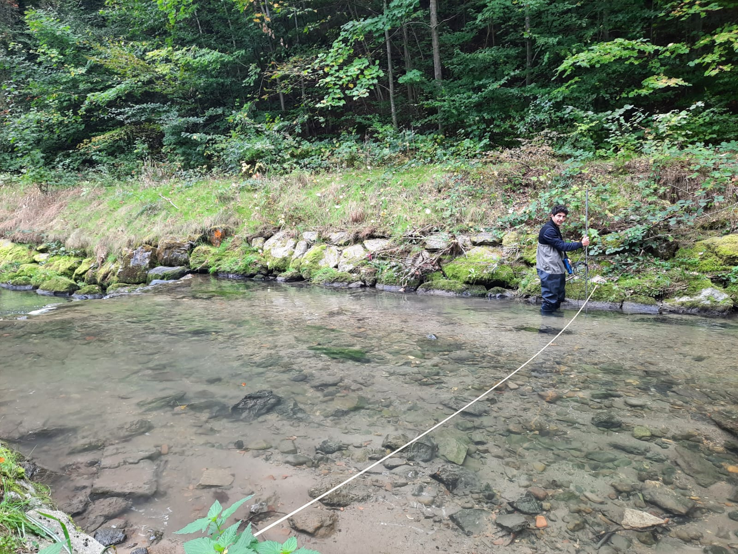
Section 3
 | RG | 0.9 | 0 | 0 | 0.0000
Lit mouillé | 1 | 1.5 | 30 | 0.031 | 0.0047
RD à RG [m] | 2 | 1.9 | 28 | 0.048 | 0.0074
0.9 | 3 | 2.6 | 29 | 0.069 | 0.0140
à | 4 | 3.3 | 35 | 0.058 | 0.0142
7 | 5 | 4 | 34 | 0.073 | 0.0174
 | 6 | 4.7 | 42 | 0.101 | 0.0297
Débit [m3/s] | 7 | 5.4 | 50 | 0.135 | 0.0473
0.19 | 8 | 6.1 | 49 | 0.145 | 0.0568
 | RD | 7 | 0 | 0 | 0.0000

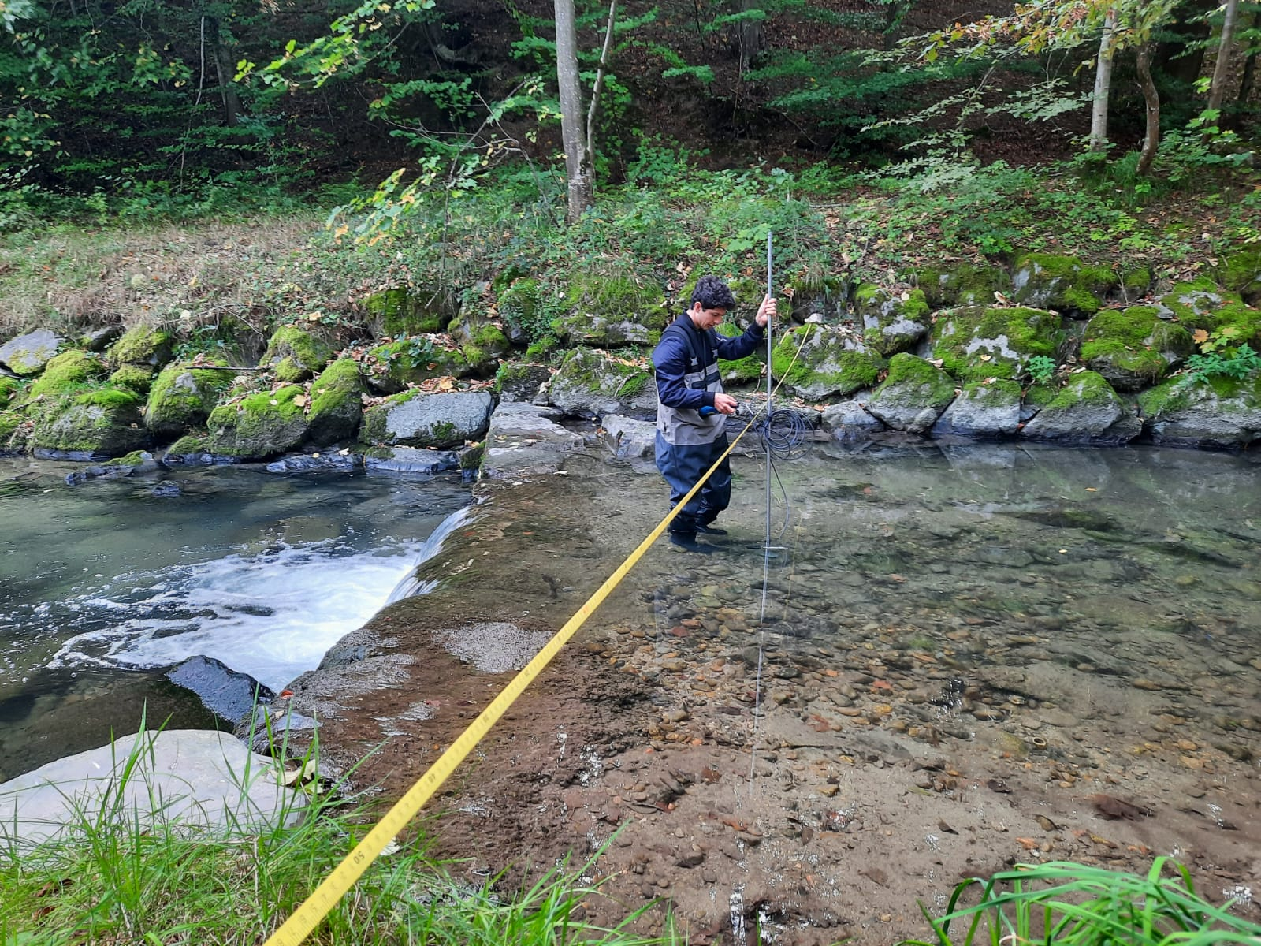
Section 4
 | RG | 0.7 | 0 | 0 | 0.0000
Lit mouillé | 1 | 2 | 18 | 0.083 | 0.0149
RD à RG [m] | 2 | 2.7 | 21 | 0.107 | 0.0157
0.7 | 3 | 3.4 | 25 | 0.107 | 0.0187
à | 4 | 4.1 | 28 | 0.08 | 0.0157
8.6 | 5 | 4.8 | 39 | 0.048 | 0.0131
 | 6 | 5.5 | 46 | 0.021 | 0.0068
 | 7 | 6.2 | 40 | 0.037 | 0.0104
 | 8 | 6.9 | 36 | 0.014 | 0.0035
Débit [m3/s] | 9 | 7.6 | 42 | 0.017 | 0.0050
0.11 | 10 | 8.3 | 44 | 0.031 | 0.0068
 | RD | 8.6 | 0 | 0 | 0.0000

